概要
目標角度と現在角度の推移
項目 | 値
生成日時 | 2026-09-21 23:40:48
記録点数 | 773
記録時間 [s] | 77.25
最終目標角度 [deg] | 90
最終指令角度 [deg] | 0
最終現在角度 [deg] | 0
最終角度誤差 [deg] | 0
最大追従誤差 [deg] | 0
最終状態 | ERROR

把持点（生値） | 最小法線力 [N] | 平均法線力 [N] | 最大法線力 [N]
AMIR1 左指 | 2.3408396357E-11 | 4.5169764637 | 19.967666032
AMIR1 右指 | 2.3408405984E-11 | 4.3894668269 | 21.119940698
AMIR2 左指 | 2.8678240124E-11 | 4.2678751397 | 18.582858491
AMIR2 右指 | 2.8678226384E-11 | 4.0762151722 | 19.621232832

把持点（把持直後=0補正） | 最小変動 [N] | 平均変動 [N] | 最大変動 [N]
AMIR1 左指 | 0.1463953114 | 3.9641807188 | 19.688552457
AMIR1 右指 | 0.15621220854 | 4.2366886106 | 19.508077011
AMIR2 左指 | 0.14271776036 | 4.6713189309 | 17.9591529
AMIR2 右指 | 0.26338161823 | 4.9293588624 | 17.769464787

把持点の法線力推移（表示用平滑値）
物体重心位置 | 初期値 [m] | 最終値 [m] | 変位 [m]
X | -4.830429511E-22 | 0.13819508516 | 0.13819508516
Y | -1.2219049208E-20 | 5.8236379495E-05 | 5.8236379495E-05

把持直後基準の法線力変動

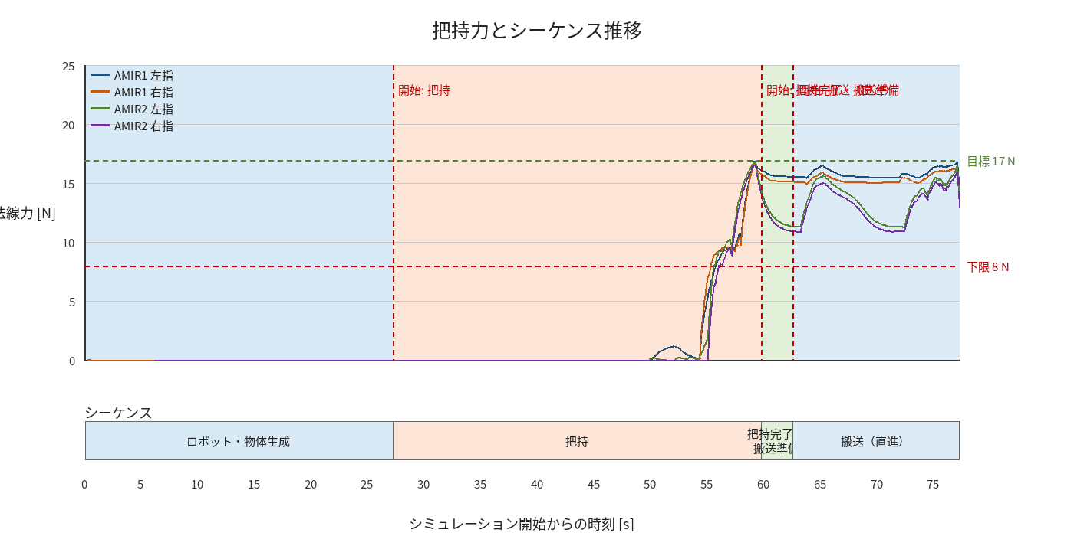

物体姿勢 XYZ（Roll・Pitch・Yaw）

物体重心位置のX-Y軌跡（Zは除外）

